Лист1
Капсула | Номенклатура | Состав | Характеристика | Оптовая Цена Со Скидкой | Первоначальная Оптовая Цена | Предложение по скидкам | Остаток Склада | Заказ | Стоимость | Изображение
Дополнительно | Брюки D16-531-25/1 | Вискоза 12%,Полиэстер 88% | Белый, 48 | 1300 | 1300 | 450 | 18 | 0 | 0
 |  |  | Белый, 50 | 1300 | 1300 | 450 | 26 | 0 | 0
 |  |  | Белый, 52 | 1300 | 1300 | 450 | 21 | 0 | 0
 |  |  | Белый, 54 | 1300 | 1300 | 450 | 14 | 0 | 0
 |  |  | Белый, 56 | 1300 | 1300 | 450 | 10 | 0 | 0
 |  |  | Белый, 58 | 1300 | 1300 | 450 | 10 | 0 | 0
 |  |  | Белый, 60 | 1300 | 1300 | 450 | 11 | 0 | 0
 |  |  | Белый, 62 | 1300 | 1300 | 450 | 10 | 0 | 0
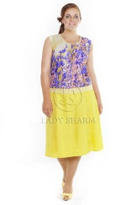
№05 Солнечный свет | Юбка 16-m43-42/8 | Ткань верха:,Лен 55%,Хлопок 42%,Эластан 3%,Подкладка:,Вискоза 100% | Желтый, 48, Скидка | 1230 | 1898 | 450 | 20 | 0 | 0
 |  |  | Желтый, 50, Скидка | 1230 | 1898 | 450 | 21 | 0 | 0
 |  |  | Желтый, 52, Скидка | 1230 | 1898 | 450 | 24 | 0 | 0
 |  |  | Желтый, 54, Скидка | 1230 | 1898 | 450 | 24 | 0 | 0
 |  |  | Желтый, 56, Скидка | 1230 | 1898 | 450 | 29 | 0 | 0
 |  |  | Желтый, 58, Скидка | 1230 | 1898 | 450 | 29 | 0 | 0
 |  |  | Желтый, 60, Скидка | 1230 | 1898 | 450 | 21 | 0 | 0
 |  |  | Желтый, 62, Скидка | 1230 | 1898 | 450 | 25 | 0 | 0
 |  |  | Желтый, 64, Скидка | 1230 | 1898 | 450 | 19 | 0 | 0
 |  |  | Желтый, 66, Скидка | 1230 | 1898 | 450 | 15 | 0 | 0
 |  |  | Желтый, 68, Скидка | 1230 | 1898 | 450 | 5 | 0 | 0
 |  |  | Желтый, 70, Скидка | 1230 | 1898 | 450 | 3 | 0 | 0
 |  |  | Желтый, 72, Скидка | 1230 | 1898 | 450 | 1 | 0 | 0
№05 Солнечный свет | Платье 16-m131-42/8 | Лен 55%,Хлопок 42%,Эластан 3% | Желтый, 48, Скидка | 1500 | 2128 | 700 | 2 | 0 | 0
 |  |  | Желтый, 52, Скидка | 1500 | 2128 | 700 | 1 | 0 | 0
 |  |  | Желтый, 54, Скидка | 1500 | 2128 | 700 | 2 | 0 | 0
 |  |  | Желтый, 60, Скидка | 1500 | 2128 | 700 | 1 | 0 | 0
 |  |  | Желтый, 62, Скидка | 1500 | 2128 | 700 | 1 | 0 | 0
№05 Солнечный свет | Брюки 16-m51-42/8 | Лен 55%,Хлопок 42%,Эластан 3% | Желтый, 48 | 1550 | 2580 | 450 | 17 | 0 | 0
 |  |  | Желтый, 50 | 1550 | 2580 | 450 | 8 | 0 | 0
 |  |  | Желтый, 52 | 1550 | 2580 | 450 | 18 | 0 | 0
 |  |  | Желтый, 54 | 1550 | 2580 | 450 | 7 | 0 | 0
 |  |  | Желтый, 56 | 1550 | 2580 | 450 | 5 | 0 | 0
 |  |  | Желтый, 58 | 1550 | 2580 | 450 | 8 | 0 | 0
 |  |  | Желтый, 60 | 1550 | 2580 | 450 | 15 | 0 | 0
 |  |  | Желтый, 62 | 1550 | 2580 | 450 | 9 | 0 | 0
 |  |  | Желтый, 64 | 1550 | 2580 | 450 | 7 | 0 | 0
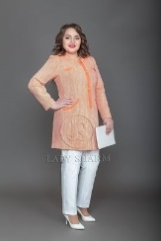
Дополнительно | Жакет 16-37-86/10 | Ткань верха:,Хлопок 62%,Полиэстер 18%,Акрил 20%,Подкладка:,Полиэстер 100% | Оранжевый, 48, Скидка | 2950 | 3450 | 500 | 2 | 0 | 0
 |  |  | Оранжевый, 50, Скидка | 2950 | 3450 | 500 | 2 | 0 | 0
 |  |  | Оранжевый, 52, Скидка | 2950 | 3450 | 500 | 5 | 0 | 0
 |  |  | Оранжевый, 54, Скидка | 2950 | 3450 | 500 | 7 | 0 | 0
 |  |  | Оранжевый, 56, Скидка | 2950 | 3450 | 500 | 7 | 0 | 0
 |  |  | Оранжевый, 58, Скидка | 2950 | 3450 | 500 | 2 | 0 | 0
 |  |  | Оранжевый, 60, Скидка | 2950 | 3450 | 500 | 5 | 0 | 0
 |  |  | Оранжевый, 62, Скидка | 2950 | 3450 | 500 | 1 | 0 | 0
Дополнительно | Платье 17-m162-32/31 | Состав верха:,Вискоза 20%,Полиэстер 80%,Подкладка:,Вискоза 10%,Полиэстер 90% | Винный, 52 | 1400 | 1400 | 600 | 1 | 0 | 0
 |  |  | Винный, 54 | 1400 | 1400 | 600 | 1 | 0 | 0
 |  |  | Винный, 56 | 1400 | 1400 | 600 | 2 | 0 | 0
 |  |  | Винный, 58 | 1400 | 1400 | 600 | 2 | 0 | 0
 |  |  | Винный, 60 | 1400 | 1400 | 600 | 1 | 0 | 0
 |  |  | Винный, 62 | 1400 | 1400 | 600 | 1 | 0 | 0
 |  |  | Винный, 64 | 1400 | 1400 | 600 | 1 | 0 | 0
 |  |  | Винный, 66 | 1400 | 1400 | 600 | 2 | 0 | 0
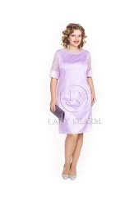
P03 Нарядное | Платье 16-C11/61 | Ткань верха : Полиэстер 100 % Подкладка : Полиэстер 100 % | Лиловый, 48, Скидка | 900 | 4025 | 450 | 3 | 0 | 0
 |  |  | Лиловый, 50, Скидка | 900 | 4025 | 450 | 4 | 0 | 0
 |  |  | Лиловый, 52, Скидка | 900 | 4025 | 450 | 6 | 0 | 0
 |  |  | Лиловый, 54, Скидка | 900 | 4025 | 450 | 5 | 0 | 0
 |  |  | Лиловый, 56, Скидка | 900 | 4025 | 450 | 4 | 0 | 0
 |  |  | Лиловый, 58, Скидка | 900 | 4025 | 450 | 5 | 0 | 0
 |  |  | Лиловый, 60, Скидка | 900 | 4025 | 450 | 4 | 0 | 0
 |  |  | Лиловый, 64, Скидка | 900 | 4025 | 450 | 3 | 0 | 0
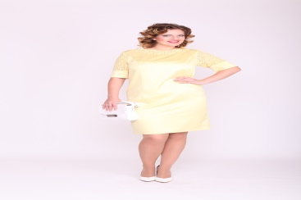
P03 Нарядное | Платье 16-C11/81 | Ткань верха : Полиэстер 100 % Подкладка : Полиэстер 100 % | Бледно-желтый, 48, Скидка | 900 | 4025 | 450 | 2 | 0 | 0
 |  |  | Бледно-желтый, 50, Скидка | 900 | 4025 | 450 | 3 | 0 | 0
 |  |  | Бледно-желтый, 52, Скидка | 900 | 4025 | 450 | 7 | 0 | 0
 |  |  | Бледно-желтый, 54, Скидка | 900 | 4025 | 450 | 6 | 0 | 0
 |  |  | Бледно-желтый, 56, Скидка | 900 | 4025 | 450 | 3 | 0 | 0
 |  |  | Бледно-желтый, 58, Скидка | 900 | 4025 | 450 | 5 | 0 | 0
 |  |  | Бледно-желтый, 60, Скидка | 900 | 4025 | 450 | 6 | 0 | 0
 |  |  | Бледно-желтый, 62, Скидка | 900 | 4025 | 450 | 6 | 0 | 0
 |  |  | Бледно-желтый, 64, Скидка | 900 | 4025 | 450 | 7 | 0 | 0
P03 Нарядное | Жакет 16-cj32 | Ткань верха : Полиэстер 100 % Подкладка : Полиэстер 100 % | 48, Скидка | 1500 | 3680 | 600 | 1 | 0 | 0 | 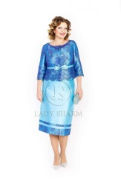
 |  |  | 52, Скидка | 1500 | 3680 | 600 | 1 | 0 | 0
 |  |  | 54, Скидка | 1500 | 3680 | 600 | 1 | 0 | 0
 |  |  | 56, Скидка | 1500 | 3680 | 600 | 1 | 0 | 0
 |  |  | 58, Скидка | 1500 | 3680 | 600 | 2 | 0 | 0
P03 Нарядное | Костюм 16-C31 | Ткань верха : Полиэстер 100 % Подкладка : Полиэстер 100 % | 56, Скидка | 4500 | 9269 | 600 | 1 | 0 | 0 | 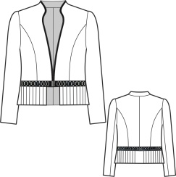
Дополнительно | Платье 16-m146-50/14 | Лен 55%,Хлопок 42%,Эластан 3% | Бежевый, 50, Скидка | 1000 | 2600 | 600 | 1 | 0 | 0
 |  |  | Бежевый, 56, Скидка | 1000 | 2600 | 600 | 1 | 0 | 0
 |  |  | Бежевый, 60, Скидка | 1000 | 2600 | 600 | 3 | 0 | 0
 |  |  | Бежевый, 62, Скидка | 1000 | 2600 | 600 | 1 | 0 | 0
 |  |  | Бежевый, 64, Скидка | 1000 | 2600 | 600 | 1 | 0 | 0
VV 01 Новые ангелы | Платье 16-n113-86/0147 | Хлопок 95%,Эластан 5% | Принт 0147, 48, Скидка | 1190 | 2300 | 600 | 2 | 0 | 0
 |  |  | Принт 0147, 50, Скидка | 1190 | 2300 | 600 | 1 | 0 | 0
 |  |  | Принт 0147, 52, Скидка | 1190 | 2300 | 600 | 6 | 0 | 0
 |  |  | Принт 0147, 54, Скидка | 1190 | 2300 | 600 | 1 | 0 | 0
 |  |  | Принт 0147, 56, Скидка | 1190 | 2300 | 600 | 3 | 0 | 0
 |  |  | Принт 0147, 58, Скидка | 1190 | 2300 | 600 | 2 | 0 | 0
 |  |  | Принт 0147, 62, Скидка | 1190 | 2300 | 600 | 2 | 0 | 0
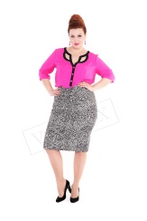
VV 01 Новые ангелы | Юбка 16-n49-86/0147 | Хлопок 95%,Эластан 5% | Принт 0147, 48, Скидка | 1320 | 1510 | 400 | 7 | 0 | 0
 |  |  | Принт 0147, 50, Скидка | 1320 | 1510 | 400 | 4 | 0 | 0
 |  |  | Принт 0147, 52, Скидка | 1320 | 1510 | 400 | 9 | 0 | 0
 |  |  | Принт 0147, 54, Скидка | 1320 | 1510 | 400 | 6 | 0 | 0
 |  |  | Принт 0147, 56, Скидка | 1320 | 1510 | 400 | 6 | 0 | 0
 |  |  | Принт 0147, 58, Скидка | 1320 | 1510 | 400 | 12 | 0 | 0
 |  |  | Принт 0147, 60, Скидка | 1320 | 1510 | 400 | 7 | 0 | 0
 |  |  | Принт 0147, 62, Скидка | 1320 | 1510 | 400 | 3 | 0 | 0
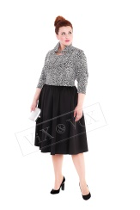
VV 01 Новые ангелы | Жакет 16-n313-86/0147 | Хлопок 95% Эластан 5% | Принт 0147, 44, Скидка | 1750 | 1950 | 500 | 1 | 0 | 0
 |  |  | Принт 0147, 46, Скидка | 1750 | 1950 | 500 | 1 | 0 | 0
 |  |  | Принт 0147, 48, Скидка | 1750 | 1950 | 500 | 6 | 0 | 0
 |  |  | Принт 0147, 50, Скидка | 1750 | 1950 | 500 | 8 | 0 | 0
 |  |  | Принт 0147, 52, Скидка | 1750 | 1950 | 500 | 5 | 0 | 0
 |  |  | Принт 0147, 54, Скидка | 1750 | 1950 | 500 | 7 | 0 | 0
 |  |  | Принт 0147, 56, Скидка | 1750 | 1950 | 500 | 3 | 0 | 0
 |  |  | Принт 0147, 58, Скидка | 1750 | 1950 | 500 | 4 | 0 | 0
 |  |  | Принт 0147, 60, Скидка | 1750 | 1950 | 500 | 3 | 0 | 0
 |  |  | Принт 0147, 62, Скидка | 1750 | 1950 | 500 | 2 | 0 | 0
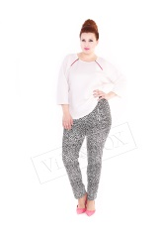
VV 01 Новые ангелы | Брюки 16-n57-86/0147 | Хлопок 95%,Эластан 5% | Принт 0147, 48, Скидка | 1450 | 1750 | 400 | 6 | 0 | 0
 |  |  | Принт 0147, 50, Скидка | 1450 | 1750 | 400 | 7 | 0 | 0
 |  |  | Принт 0147, 52, Скидка | 1450 | 1750 | 400 | 9 | 0 | 0
 |  |  | Принт 0147, 54, Скидка | 1450 | 1750 | 400 | 6 | 0 | 0
 |  |  | Принт 0147, 56, Скидка | 1450 | 1750 | 400 | 5 | 0 | 0
 |  |  | Принт 0147, 58, Скидка | 1450 | 1750 | 400 | 3 | 0 | 0
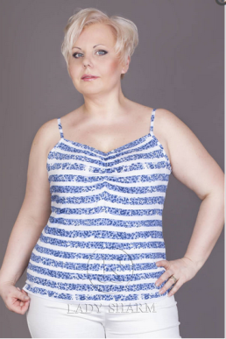
 |  |  | Принт 0147, 60, Скидка | 1450 | 1750 | 400 | 2 | 0 | 0
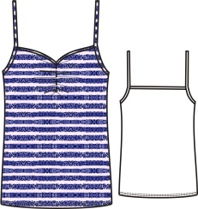
11 Альциона | Топ D14-99-64 | Вискоза 96%,Эластан 4% | Принт 050, 52, Образец | 624 | 624 | 300 | 1 | 0 | 0
 |  |  | Принт 050, 52, Скидка | 600 | 780 | 300 | 1 | 0 | 0
 |  |  | Принт 050, 54, Скидка | 600 | 780 | 300 | 1 | 0 | 0
 |  |  | Принт 050, 56, Скидка | 600 | 780 | 300 | 1 | 0 | 0
 |  |  | Принт 050, 60, Скидка | 600 | 780 | 300 | 2 | 0 | 0
 |  |  | Принт 050, 62, Скидка | 600 | 780 | 300 | 1 | 0 | 0
 |  |  | Принт 050, 64, Скидка | 600 | 780 | 300 | 4 | 0 | 0
 |  |  | Принт 050, 66, Скидка | 600 | 780 | 300 | 2 | 0 | 0
 |  |  | Принт 050, 68, Скидка | 600 | 780 | 300 | 5 | 0 | 0
 |  |  | Принт 050, 70, Скидка | 600 | 780 | 300 | 1 | 0 | 0
 |  |  | Принт 050, 72, Скидка | 600 | 780 | 300 | 2 | 0 | 0
 |  |  | Принт 050, 74, Скидка | 600 | 780 | 300 | 1 | 0 | 0
11 Альциона | Кардиган 14-m70-64 | Вискоза 96%,Эластан 4% | Принт 050, 72 | 1380 | 1380 | 300 | 1 | 0 | 0 |  | 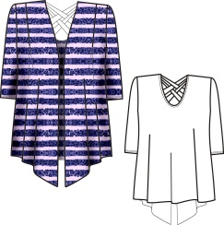
Дополнительно | Блуза 15-m215-115/0104 | Вискоза 100% | Принт 0104, 50 | 1050 | 1050 | 350 | 7 | 0 | 0 | 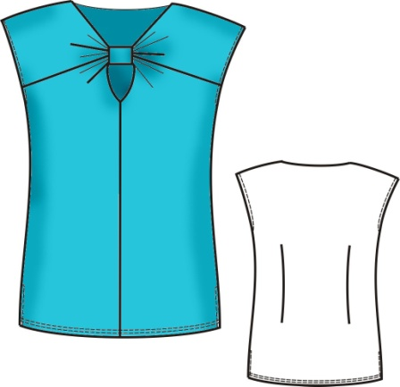
 |  |  | Принт 0104, 52 | 1050 | 1050 | 350 | 6 | 0 | 0
 |  |  | Принт 0104, 54 | 1050 | 1050 | 350 | 2 | 0 | 0
 |  |  | Принт 0104, 56 | 1050 | 1050 | 350 | 5 | 0 | 0
 |  |  | Принт 0104, 58 | 1050 | 1050 | 350 | 6 | 0 | 0
 |  |  | Принт 0104, 60 | 1050 | 1050 | 350 | 5 | 0 | 0
Дополнительно | Блуза D16-913-115/0104 | Вискоза 100% | Принт 0104, 48 | 1150 | 1150 | 350 | 12 | 0 | 0
 |  |  | Принт 0104, 50 | 1150 | 1150 | 350 | 13 | 0 | 0
 |  |  | Принт 0104, 52 | 1150 | 1150 | 350 | 24 | 0 | 0
 |  |  | Принт 0104, 54 | 1150 | 1150 | 350 | 26 | 0 | 0
 |  |  | Принт 0104, 56 | 1150 | 1150 | 350 | 21 | 0 | 0
 |  |  | Принт 0104, 58 | 1150 | 1150 | 350 | 22 | 0 | 0
 |  |  | Принт 0104, 60 | 1150 | 1150 | 350 | 20 | 0 | 0
 |  |  | Принт 0104, 62 | 1150 | 1150 | 350 | 18 | 0 | 0
 |  |  | Принт 0104, 64 | 1150 | 1150 | 350 | 9 | 0 | 0
11 Альциона | Туника 14-m81-45 | Вискоза 96%,Эластан 4% | Ультрамарин, 52 | 1200 | 1200 | 500 | 19 | 0 | 0 |  | 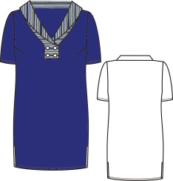
 |  |  | Ультрамарин, 52s | 1200 | 1200 | 500 | 5 | 0 | 0
 |  |  | Ультрамарин, 54 | 1200 | 1200 | 500 | 16 | 0 | 0
 |  |  | Ультрамарин, 56 | 1200 | 1200 | 500 | 9 | 0 | 0
 |  |  | Ультрамарин, 58 | 1200 | 1200 | 500 | 5 | 0 | 0
 |  |  | Ультрамарин, 60 | 1200 | 1200 | 500 | 5 | 0 | 0
11 Альциона | Платье 14-12-45 | Вискоза 96%,Эластан 4% | Ультрамарин, 52s | 1350 | 1350 | 500 | 1 | 0 | 0 |  | 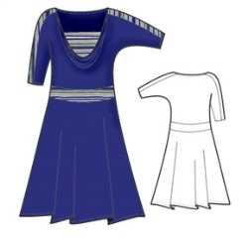
 |  |  | Ультрамарин, 54 | 1350 | 1350 | 500 | 1 | 0 | 0
09 Ангелы | Блуза 14-22-65 | Вискоза 25%,Полиэстер 75% | Принт 054, 52, Скидка | 600 | 751 | 300 | 6 | 0 | 0
 |  |  | Принт 054, 52s, Скидка | 600 | 751 | 300 | 7 | 0 | 0
09 Ангелы | Кардиган 14-73-65 | Вискоза 25%,Полиэстер 75% | Принт 054, 52, Скидка | 600 | 1134 | 300 | 18 | 0 | 0
 |  |  | Принт 054, 52s, Скидка | 600 | 1134 | 300 | 19 | 0 | 0
 |  |  | Принт 054, 54, Скидка | 600 | 1134 | 300 | 27 | 0 | 0
 |  |  | Принт 054, 56, Скидка | 600 | 1134 | 300 | 21 | 0 | 0
 |  |  | Принт 054, 58, Скидка | 600 | 1134 | 300 | 21 | 0 | 0
 |  |  | Принт 054, 60, Скидка | 600 | 1134 | 300 | 21 | 0 | 0
 |  |  | Принт 054, 62, Скидка | 600 | 1134 | 300 | 18 | 0 | 0
 |  |  | Принт 054, 64, Скидка | 600 | 1134 | 300 | 7 | 0 | 0
Дополнительно | Юбка D14-48-67 | Вискоза 65%,Нейлон 30%,Эластан 5% | Салатный, 52, Скидка | 400 | 1410 | 300 | 8 | 0 | 0
 |  |  | Салатный, 52s, Скидка | 400 | 1410 | 300 | 11 | 0 | 0
 |  |  | Салатный, 54, Скидка | 400 | 1410 | 300 | 11 | 0 | 0
 |  |  | Салатный, 56, Скидка | 400 | 1410 | 300 | 8 | 0 | 0
 |  |  | Салатный, 58, Скидка | 400 | 1410 | 300 | 6 | 0 | 0
 |  |  | Салатный, 60, Скидка | 400 | 1410 | 300 | 10 | 0 | 0
 |  |  | Салатный, 62, Скидка | 400 | 1410 | 300 | 12 | 0 | 0
 |  |  | Салатный, 64, Скидка | 400 | 1410 | 300 | 8 | 0 | 0
 |  |  | Салатный, 66, Скидка | 400 | 1410 | 300 | 3 | 0 | 0
№10 Увлечение | Юбка D15-412-81-10 | Ткань верха:,Вискоза 20%,Полиэстер 80%,Подкладка:,Полиэстер 100%,1 сорт Гарантия:1 мес. | Принт 099, 48, Скидка | 900 | 1570 | 400 | 13 | 0 | 0 | 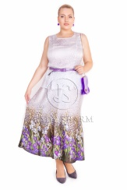
 |  |  | Принт 099, 50, Скидка | 900 | 1570 | 400 | 29 | 0 | 0
 |  |  | Принт 099, 52, Скидка | 900 | 1570 | 400 | 32 | 0 | 0
 |  |  | Принт 099, 54, Скидка | 900 | 1570 | 400 | 42 | 0 | 0
 |  |  | Принт 099, 56, Скидка | 900 | 1570 | 400 | 36 | 0 | 0
 |  |  | Принт 099, 58, Скидка | 900 | 1570 | 400 | 38 | 0 | 0
 |  |  | Принт 099, 60, Скидка | 900 | 1570 | 400 | 41 | 0 | 0
 |  |  | Принт 099, 62, Скидка | 900 | 1570 | 400 | 35 | 0 | 0
 |  |  | Принт 099, 64, Скидка | 900 | 1570 | 400 | 14 | 0 | 0
 |  |  | Принт 099, 66, Скидка | 900 | 1570 | 400 | 4 | 0 | 0
 |  |  | Принт 099, 68, Скидка | 900 | 1570 | 400 | 7 | 0 | 0
 |  |  | Принт 099, 70, Скидка | 900 | 1570 | 400 | 1 | 0 | 0
№10 Увлечение | Жакет 15-38-45-10 | Состав верха:Лен 55%,Хлопок 42%,Эластан 3%, Состав под-ки: Виск. 25%, П/э 75% | Ирис, 50, Скидка | 1800 | 1800 | 500 | 2 | 0 | 0 | 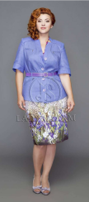
 |  |  | Ирис, 52, Скидка | 1800 | 1800 | 500 | 2 | 0 | 0
 |  |  | Ирис, 60, Скидка | 1800 | 1800 | 500 | 1 | 0 | 0
 |  |  | Ирис, 62, Скидка | 1800 | 1800 | 500 | 1 | 0 | 0
 |  |  | Ирис, 64, Скидка | 1800 | 1800 | 500 | 1 | 0 | 0
 |  |  | Ирис, 66, Скидка | 1800 | 1800 | 500 | 3 | 0 | 0
 |  |  | Ирис, 68, Скидка | 1800 | 1800 | 500 | 2 | 0 | 0
№10 Увлечение | Брюки 15-52-45-10 | Состав : Лен 55%,Хлопок 42%,Эластан 3% | Ирис, 64 | 1305 | 1305 | 400 | 1 | 0 | 0
 |  |  | Ирис, 66 | 1305 | 1305 | 400 | 4 | 0 | 0
 |  |  | Ирис, 70 | 1305 | 1305 | 400 | 1 | 0 | 0
 |  |  | Ирис, 72 | 1305 | 1305 | 400 | 1 | 0 | 0
Дополнительно | Юбка D16-41-92/51 | Ткань верха:,1Х/б 89% П/э 10%,Люрекс 1%,2Лен 60% Виск. 40%,Подкладка:,Вискоза 55%П/э 45% | Пастельный зеленый, 52 | 800 | 800 | 400 | 12 | 0 | 0 | 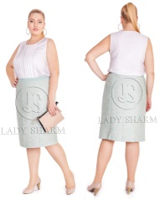
 |  |  | Пастельный зеленый, 52s | 800 | 800 | 400 | 8 | 0 | 0
 |  |  | Пастельный зеленый, 54 | 800 | 800 | 400 | 13 | 0 | 0
 |  |  | Пастельный зеленый, 56 | 800 | 800 | 400 | 12 | 0 | 0
 |  |  | Пастельный зеленый, 58 | 800 | 800 | 400 | 6 | 0 | 0
 |  |  | Пастельный зеленый, 60 | 800 | 800 | 400 | 13 | 0 | 0
 |  |  | Пастельный зеленый, 62 | 800 | 800 | 400 | 14 | 0 | 0
 |  |  | Пастельный зеленый, 64 | 800 | 800 | 400 | 9 | 0 | 0
 |  |  | Пастельный зеленый, 66 | 800 | 800 | 400 | 6 | 0 | 0
 |  |  | Пастельный зеленый, 68 | 800 | 800 | 400 | 6 | 0 | 0
№02 Спокойствие (дежурная) | Пальто 15-05-164 | Ткань верха:,Шерсть 40%,Вискоза 36%,Полиэстер 24%,Подкладка:,Полиэстер 100% | Принт 0108, 52, Скидка | 4560 | 5700 | 1200 | 1 | 0 | 0 | 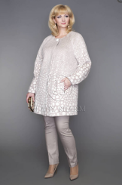
 |  |  | Принт 0108, 56, Скидка | 4560 | 5700 | 1200 | 5 | 0 | 0
 |  |  | Принт 0108, 58, Скидка | 4560 | 5700 | 1200 | 1 | 0 | 0
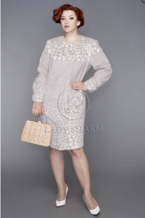
№02 Спокойствие (дежурная) | Пальто 15-01-164 | Ткань верха:,Шерсть 40%,Вискоза 36%,Полиэстер 24%,Подкладка:,Полиэстер 100% | Принт 0108, 48, Скидка | 4480 | 5600 | 1200 | 1 | 0 | 0
 |  |  | Принт 0108, 50, Скидка | 4480 | 5600 | 1200 | 4 | 0 | 0
 |  |  | Принт 0108, 52, Скидка | 4480 | 5600 | 1200 | 16 | 0 | 0
 |  |  | Принт 0108, 54, Скидка | 4480 | 5600 | 1200 | 13 | 0 | 0
 |  |  | Принт 0108, 56, Скидка | 4480 | 5600 | 1200 | 11 | 0 | 0
 |  |  | Принт 0108, 58, Скидка | 4480 | 5600 | 1200 | 7 | 0 | 0
 |  |  | Принт 0108, 60, Скидка | 4480 | 5600 | 1200 | 12 | 0 | 0
 |  |  | Принт 0108, 62, Скидка | 4480 | 5600 | 1200 | 9 | 0 | 0
 |  |  | Принт 0108, 64, Скидка | 4480 | 5600 | 1200 | 6 | 0 | 0
 |  |  | Принт 0108, 66, Скидка | 4480 | 5600 | 1200 | 2 | 0 | 0
01 Ибис | Юбка F002C | Вискоза 65 % Нейлон 35 % | 52, Скидка | 400 | 500 | 300 | 11 | 0 | 0 | 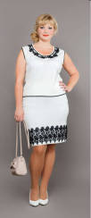
 |  |  | 56, Скидка | 400 | 500 | 300 | 5 | 0 | 0
 |  |  | 60, Скидка | 400 | 500 | 300 | 10 | 0 | 0
 |  |  | 64, Скидка | 400 | 500 | 300 | 25 | 0 | 0
02 Якамара | Блуза 14-m214-68 | Аэрофильный,полиэстер 94%,Эластан 4% | Розовый, 52, Скидка | 1127 | 1127 | 300 | 12 | 0 | 0
 |  |  | Розовый, 52s, Скидка | 1127 | 1127 | 300 | 10 | 0 | 0
 |  |  | Розовый, 54, Скидка | 1127 | 1127 | 300 | 3 | 0 | 0
 |  |  | Розовый, 56, Скидка | 1127 | 1127 | 300 | 4 | 0 | 0
 |  |  | Розовый, 58, Скидка | 1127 | 1127 | 300 | 4 | 0 | 0
 |  |  | Розовый, 60, Скидка | 1127 | 1127 | 300 | 2 | 0 | 0
 |  |  | Розовый, 62, Скидка | 1127 | 1127 | 300 | 5 | 0 | 0
 |  |  | Розовый, 64, Скидка | 1127 | 1127 | 300 | 3 | 0 | 0
 |  |  | Розовый, 66, Скидка | 1127 | 1127 | 300 | 3 | 0 | 0
 |  |  | Розовый, 68, Скидка | 1127 | 1127 | 300 | 4 | 0 | 0
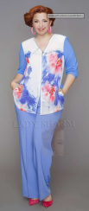
№05 Эйфория | Кардиган 15-26-82 | 1.Вискоза 92%,Эластан 8%,2.Вискоза 20%,Полиэстер 80% | Принт 097, 48, Скидка | 1156 | 1156 | 450 | 4 | 0 | 0
 |  |  | Принт 097, 50, Скидка | 1156 | 1156 | 450 | 6 | 0 | 0
 |  |  | Принт 097, 52, Скидка | 1156 | 1156 | 450 | 17 | 0 | 0
 |  |  | Принт 097, 54, Скидка | 1156 | 1156 | 450 | 11 | 0 | 0
 |  |  | Принт 097, 56, Скидка | 1156 | 1156 | 450 | 7 | 0 | 0
 |  |  | Принт 097, 58, Скидка | 1156 | 1156 | 450 | 12 | 0 | 0
 |  |  | Принт 097, 60, Скидка | 1156 | 1156 | 450 | 9 | 0 | 0
 |  |  | Принт 097, 62, Скидка | 1156 | 1156 | 450 | 5 | 0 | 0
 |  |  | Принт 097, 64, Скидка | 1156 | 1156 | 450 | 3 | 0 | 0
 |  |  | Принт 097, 66, Скидка | 1156 | 1156 | 450 | 3 | 0 | 0
 |  |  | Принт 097, 68, Скидка | 1156 | 1156 | 450 | 3 | 0 | 0
 |  |  | Принт 097, 70, Скидка | 1156 | 1156 | 450 | 2 | 0 | 0
 |  |  | Принт 097, 72, Скидка | 1156 | 1156 | 450 | 1 | 0 | 0
 |  |  | Принт 097, 74, Скидка | 1156 | 1156 | 450 | 1 | 0 | 0
 |  |  | Принт 097, 76, Скидка | 1156 | 1156 | 450 | 1 | 0 | 0
№05 Эйфория | Блуза 15-m90-81-5 | Состав: 1.Вискоза 20%,П/э 80%, 2.Вискоза 92%,Эластан 8% | Принт 097, 48, Скидка | 940 | 940 | 300 | 4 | 0 | 0
 |  |  | Принт 097, 50, Скидка | 940 | 940 | 300 | 15 | 0 | 0
 |  |  | Принт 097, 52, Скидка | 940 | 940 | 300 | 27 | 0 | 0
 |  |  | Принт 097, 54, Скидка | 940 | 940 | 300 | 19 | 0 | 0
 |  |  | Принт 097, 56, Скидка | 940 | 940 | 300 | 23 | 0 | 0
 |  |  | Принт 097, 58, Скидка | 940 | 940 | 300 | 19 | 0 | 0
 |  |  | Принт 097, 60, Скидка | 940 | 940 | 300 | 15 | 0 | 0
 |  |  | Принт 097, 62, Скидка | 940 | 940 | 300 | 16 | 0 | 0
 |  |  | Принт 097, 64, Скидка | 940 | 940 | 300 | 11 | 0 | 0
 |  |  | Принт 097, 66, Скидка | 940 | 940 | 300 | 10 | 0 | 0
 |  |  | Принт 097, 72, Скидка | 940 | 940 | 300 | 2 | 0 | 0
№05 Эйфория | Блуза 15-m223-51 | Вискоза 18%,П/э 82% | Ультрамарин, 48, Скидка | 1165 | 1165 | 300 | 5 | 0 | 0
 |  |  | Ультрамарин, 50, Скидка | 1165 | 1165 | 300 | 3 | 0 | 0
 |  |  | Ультрамарин, 68, Скидка | 1165 | 1165 | 300 | 1 | 0 | 0
 |  |  | Ультрамарин, 74, Скидка | 1165 | 1165 | 300 | 1 | 0 | 0
 |  |  | Ультрамарин, 76, Скидка | 1165 | 1165 | 300 | 2 | 0 | 0
13 Райская тонагра | Блуза D14-292-61 | 1.Вискоза 96%,Эластан 4%,2.Вискоза 18%,Полиэстер 82% | Принт 049, 52, Скидка | 800 | 1024 | 300 | 8 | 0 | 0
 |  |  | Принт 049, 52s, Скидка | 800 | 1024 | 300 | 5 | 0 | 0
13 Райская тонагра | Блуза 14-27-61 | 1.Вискоза 96%,Эластан 4%,2.Вискоза 18%,Полиэстер 82% | Принт 049, 52, Скидка | 959 | 959 | 300 | 10 | 0 | 0 | 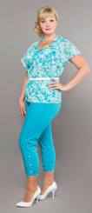
 |  |  | Принт 049, 52s, Скидка | 959 | 959 | 300 | 4 | 0 | 0
 |  |  | Принт 049, 54, Скидка | 959 | 959 | 300 | 6 | 0 | 0
 |  |  | Принт 049, 56, Скидка | 959 | 959 | 300 | 4 | 0 | 0
13 Райская тонагра | Блуза D14-292-61 | 1.Вискоза 96%,Эластан 4%,2.Вискоза 18%,Полиэстер 82% | Принт 049, 52, Скидка | 800 | 1024 | 300 | 8 | 0 | 0
 |  |  | Принт 049, 52s, Скидка | 800 | 1024 | 300 | 5 | 0 | 0
13 Райская тонагра | Платье 14-15-55 | Ткань верха:,Вискоза 18% П/э 82%,Подкладка:,Вискоза 55% П/э 45% | Принт 049, 52, Скидка | 1827 | 1827 | 500 | 2 | 0 | 0
№11 Восторг | Блуза 15-m224-81 | Состав :1.Вискоза 92%,Эластан 8%,2.Вискоза 20%,Полиэстер 80%, | Принт 093, 48, Скидка | 970 | 970 | 300 | 8 | 0 | 0
 |  |  | Принт 093, 50, Скидка | 970 | 970 | 300 | 11 | 0 | 0
 |  |  | Принт 093, 52, Скидка | 970 | 970 | 300 | 6 | 0 | 0
 |  |  | Принт 093, 54, Скидка | 970 | 970 | 300 | 3 | 0 | 0
 |  |  | Принт 093, 56, Скидка | 970 | 970 | 300 | 2 | 0 | 0
 |  |  | Принт 093, 58, Скидка | 970 | 970 | 300 | 2 | 0 | 0
 |  |  | Принт 093, 60, Скидка | 970 | 970 | 300 | 1 | 0 | 0
 |  |  | Принт 093, 62, Скидка | 970 | 970 | 300 | 2 | 0 | 0
 |  |  | Принт 093, 64, Скидка | 970 | 970 | 300 | 1 | 0 | 0
 |  |  | Принт 093, 66, Скидка | 970 | 970 | 300 | 1 | 0 | 0
 |  |  | Принт 093, 68, Скидка | 970 | 970 | 300 | 1 | 0 | 0
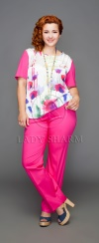
№11 Восторг | Блуза 15-22-81-11 | Состав:1.Вискоза 92%,Эластан 8%,2.Вискоза 20%,Полиэстер 80%, | Принт 093, 48, Скидка | 1060 | 1060 | 300 | 3 | 0 | 0
 |  |  | Принт 093, 50, Скидка | 1060 | 1060 | 300 | 8 | 0 | 0
 |  |  | Принт 093, 52, Скидка | 1060 | 1060 | 300 | 3 | 0 | 0
 |  |  | Принт 093, 54, Скидка | 1060 | 1060 | 300 | 3 | 0 | 0
 |  |  | Принт 093, 56, Скидка | 1060 | 1060 | 300 | 12 | 0 | 0
 |  |  | Принт 093, 58, Скидка | 1060 | 1060 | 300 | 11 | 0 | 0
 |  |  | Принт 093, 60, Скидка | 1060 | 1060 | 300 | 15 | 0 | 0
 |  |  | Принт 093, 62, Скидка | 1060 | 1060 | 300 | 10 | 0 | 0
 |  |  | Принт 093, 68, Скидка | 1060 | 1060 | 300 | 1 | 0 | 0
 |  |  | Принт 093, 70, Скидка | 1060 | 1060 | 300 | 3 | 0 | 0
№11 Восторг | Платье 15-10-81 | 1.Вискоза 92%,Эластан 8%,2.Вискоза 20%,Полиэстер 80%, | Принт 093, 52, Скидка | 1340 | 1340 | 500 | 1 | 0 | 0
 |  |  | Принт 093, 58, Скидка | 1340 | 1340 | 500 | 1 | 0 | 0
 |  |  | Принт 093, 60, Скидка | 1340 | 1340 | 500 | 1 | 0 | 0
 |  |  | Принт 093, 62, Скидка | 1340 | 1340 | 500 | 2 | 0 | 0
 |  |  | Принт 093, 64, Скидка | 1340 | 1340 | 500 | 12 | 0 | 0
 |  |  | Принт 093, 68, Скидка | 1340 | 1340 | 500 | 2 | 0 | 0
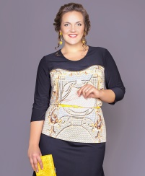
№07 Ода | Блуза 15-m237-25/0117 | Вискоза 20%,Полиэстер 80% | Принт 0117, 48, Скидка | 460 | 968 | 300 | 4 | 0 | 0
 |  |  | Принт 0117, 50, Скидка | 460 | 968 | 300 | 2 | 0 | 0
 |  |  | Принт 0117, 52, Скидка | 460 | 968 | 300 | 5 | 0 | 0
 |  |  | Принт 0117, 54, Скидка | 460 | 968 | 300 | 12 | 0 | 0
 |  |  | Принт 0117, 56, Скидка | 460 | 968 | 300 | 2 | 0 | 0
 |  |  | Принт 0117, 58, Скидка | 460 | 968 | 300 | 4 | 0 | 0
 |  |  | Принт 0117, 60, Скидка | 460 | 968 | 300 | 8 | 0 | 0
 |  |  | Принт 0117, 62, Скидка | 460 | 968 | 300 | 4 | 0 | 0
 |  |  | Принт 0117, 64, Скидка | 460 | 968 | 300 | 3 | 0 | 0
 |  |  | Принт 0117, 66, Скидка | 460 | 968 | 300 | 5 | 0 | 0
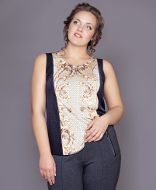
№07 Ода | Блуза 15-m97-90/0117 | Вискоза 20%,Полиэстер 80% | Принт 0117, 48, Скидка | 334 | 602 | 250 | 15 | 0 | 0
 |  |  | Принт 0117, 50, Скидка | 334 | 602 | 250 | 16 | 0 | 0
 |  |  | Принт 0117, 52, Скидка | 334 | 602 | 250 | 31 | 0 | 0
 |  |  | Принт 0117, 54, Скидка | 334 | 602 | 250 | 53 | 0 | 0
 |  |  | Принт 0117, 56, Скидка | 334 | 602 | 250 | 43 | 0 | 0
 |  |  | Принт 0117, 58, Скидка | 334 | 602 | 250 | 46 | 0 | 0
 |  |  | Принт 0117, 60, Скидка | 334 | 602 | 250 | 48 | 0 | 0
 |  |  | Принт 0117, 62, Скидка | 334 | 602 | 250 | 49 | 0 | 0
 |  |  | Принт 0117, 64, Скидка | 334 | 602 | 250 | 25 | 0 | 0
 |  |  | Принт 0117, 66, Скидка | 334 | 602 | 250 | 20 | 0 | 0
 |  |  | Принт 0117, 68, Скидка | 334 | 602 | 250 | 17 | 0 | 0
 |  |  | Принт 0117, 70, Скидка | 334 | 602 | 250 | 2 | 0 | 0
№07 Ода | Блуза D15-250-90/0117 | Вискоза 20%,Полиэстер 80% | Принт 0117, 48, Скидка | 460 | 860 | 300 | 15 | 0 | 0
 |  |  | Принт 0117, 50, Скидка | 460 | 860 | 300 | 15 | 0 | 0
 |  |  | Принт 0117, 52, Скидка | 460 | 860 | 300 | 22 | 0 | 0
 |  |  | Принт 0117, 54, Скидка | 460 | 860 | 300 | 30 | 0 | 0
 |  |  | Принт 0117, 56, Скидка | 460 | 860 | 300 | 16 | 0 | 0
 |  |  | Принт 0117, 58, Скидка | 460 | 860 | 300 | 27 | 0 | 0
 |  |  | Принт 0117, 60, Скидка | 460 | 860 | 300 | 23 | 0 | 0
 |  |  | Принт 0117, 62, Скидка | 460 | 860 | 300 | 14 | 0 | 0
 |  |  | Принт 0117, 64, Скидка | 460 | 860 | 300 | 22 | 0 | 0
 |  |  | Принт 0117, 66, Скидка | 460 | 860 | 300 | 21 | 0 | 0

